PRÁCTICA 9
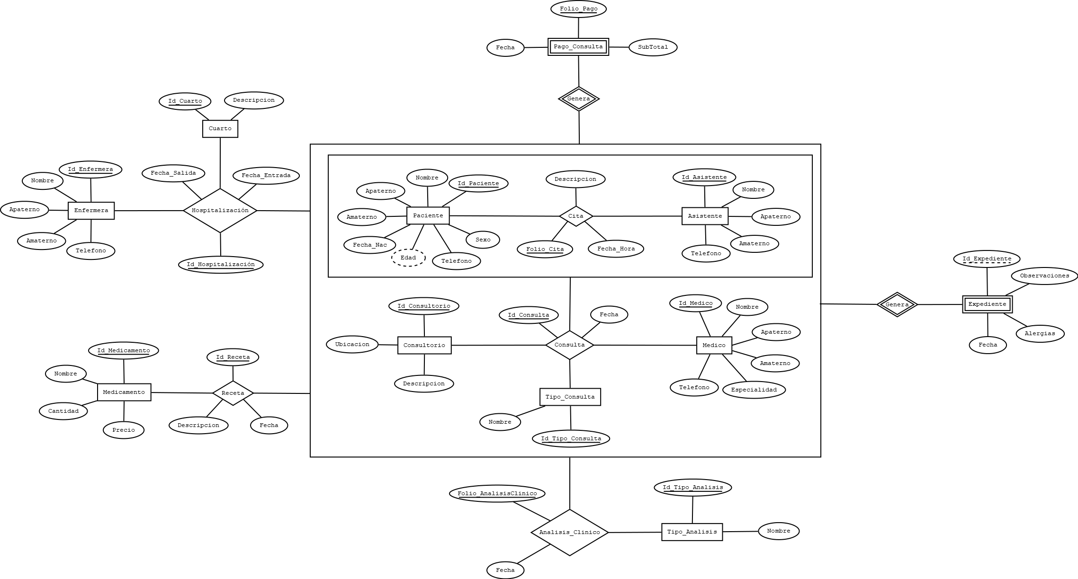
ANÁLISIS DE REQUERIMIENTOS |  |  |  |  |  |  |  |  |  |  |  |  | ESQUEMAS
Entidades
Paciente |  |  |  |  |  |  |  |  |  |  |  |  | PACIENTE
Asistente |  |  |  |  |  |  |  |  |  |  |  |  | NOMBRE_CAMPO | TIPO DE DATO | LONGITUD | PERMITE NULL | REGLA DE INTEGRIDAD | VALOR DEFAULT
Medico |  |  |  |  |  |  |  |  |  |  |  |  | ID_PACIENTE | NUMBER | 6 | NO | - | -
Consultorio |  |  |  |  |  |  |  |  |  |  |  |  | NOMBRE | VARCHAR2 | 25 | NO | - | -
Tipo_Consulta |  |  |  |  |  |  |  |  |  |  |  |  | APATERNO | VARCHAR2 | 35 | NO | - | -
Tipo_Analisis |  |  |  |  |  |  |  |  |  |  |  |  | AMATERNO | VARCHAR2 | 35 | SI | - | -
Medicamento |  |  |  |  |  |  |  |  |  |  |  |  | FECHA_NAC | DATE | - | NO | - | -
Cuarto |  |  |  |  |  |  |  |  |  |  |  |  | EDAD | NUMBER | 2 | NO | - | -
Enfermera |  |  |  |  |  |  |  |  |  |  |  |  | SEXO | VARCHAR2 | 15 | NO | SEXO IN (MASCULINO, FEMENINO) | -
Procesos |  |  |  |  |  |  |  |  |  |  |  |  | TELEFONO | VARCHAR2 | 10 | NO | - | -
Cita (Paciente, Asistente)
Consulta (Cita, Medico, Consultorio, Tipo_Consulta) |  |  |  |  |  |  |  |  |  |  |  |  | ASISTENTE
Expediente (Consulta) |  |  |  |  |  |  |  |  |  |  |  |  | NOMBRE_CAMPO | TIPO DE DATO | LONGITUD | PERMITE NULL | REGLA DE INTEGRIDAD | VALOR DEFAULT
Analisis_Clinico (Consulta, Tipo_Analisis) |  |  |  |  |  |  |  |  |  |  |  |  | ID_ASISTENTE | NUMBER | 2 | NO | - | -
Receta (Consulta, Medicamento) |  |  |  |  |  |  |  |  |  |  |  |  | NOMBRE | VARCHAR2 | 25 | NO | - | -
Hospitalización (Consulta, Cuarto, Enfermera) |  |  |  |  |  |  |  |  |  |  |  |  | APATERNO | VARCHAR2 | 35 | NO | - | -
Pago_Consulta(Consulta) |  |  |  |  |  |  |  |  |  |  |  |  | AMATERNO | VARCHAR2 | 35 | SI | - | -
 |  |  |  |  |  |  |  |  |  |  |  |  | TELEFONO | VARCHAR2 | 10 | NO | - | -
...
ANÁLISIS DE REQUERIMIENTOS |  |  |  |  |  |  |  |  |  |  |  |  | ESQUEMAS
MODELO RELACIONAL

PACIENTE |  |  |  |  |  |  |  | ASISTENTE |  |  |  |  | CONSULTORIO |  |  |  | MEDICO
ID_PACIENTE | NOMBRE | APATERNO | AMATERNO | FECHA_NAC | EDAD | SEXO | TELEFONO | ID_ASISTENTE | NOMBRE | APATERNO | AMATERNO | TELEFONO | ID_CONSULTORIO | UBICACION | DESCRIPCION |  | ID_MEDICO | NOMBRE
1 | JUAN | LOPEZ | RODRIGUEZ | 23/04/1993 | 29 | MASCULINO | 4828374636 | 1 | PEDRO | RODRIGUEZ | MARTINEZ | 4929246455 | 1 | CARDIOLOGÍA | CONSULTORIO DE CARDIOLOGÍA |  | 1 | CARLOS
2 | ANA | GARCIA | PEREZ | 17/07/1999 | 23 | FEMENINO | 4924678673 | 2 | CARLOS | GARCIA | VASQUEZ | 4929240274 | 2 | ONCOLOGÍA | CONSULTORIO DE ONCOLOGÍA |  | 2 | JOSÉ
3 | MARIA | TORRES | MARTINEZ | 1995-02-08 | 27 | FEMENINO | 9743475375 | 3 | CRISTIAN | FLORES | LOPEZ | 4929246900 | 3 | UROLOGÍA | CONSULTORIO DE UROLOGÍA |  | 3 | GUSTAVO
4 | PEDRO | RUIZ | RAMIREZ | 21/09/2000 | 22 | MASCULINO | 4237852045 | 4 | MARIA | DIAZ | PEREZ | 4929269183 | 4 | CARDIOLOGÍA | CONSULTORIO DE CARDIOLOGÍA |  | 4 | HECTOR
5 | JOSÉ | ALVARADO | DIAZ | 15/05/2002 | 19 | MASCULINO | 9743475377 | 5 | ANA | TORRES | RUIZ | 4923079055 | 5 | CONSULTORIO GENERAL | CONSULTORIO GENERAL |  | 5 | EDGAR
...

